Reações
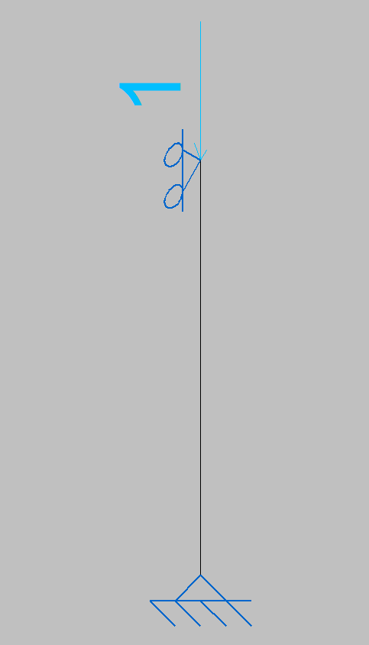
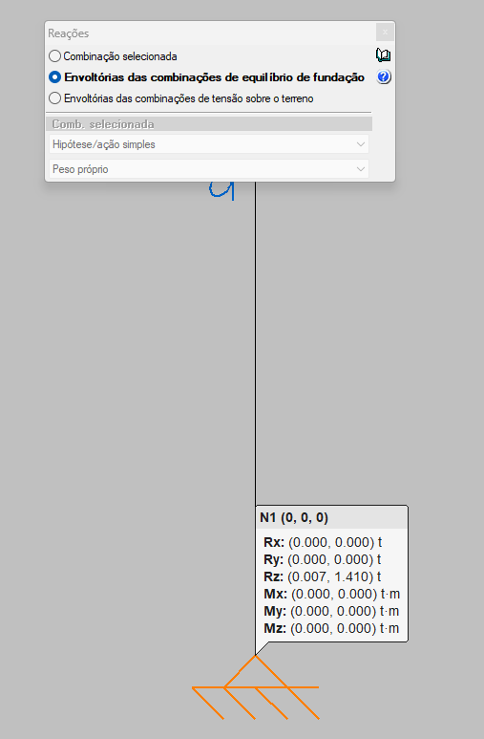
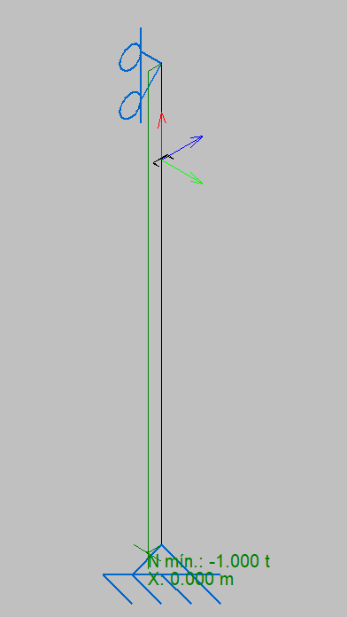
ESFORÇOS POR PLACA DE BASE |  |  |  |  |  |  |  |  | MÁXIMO COMPRESSÃO
 | Nkc (tf) | Nkt (tf) | Hkx=Hky (tf) | Mx = My (tf.m) | QChumb | Øchumb (mm) | L (mm) | Base (mm) | Rx (t) | Ry (t) | Rz (t) | Mx (t·m) | My (t·m) | Mz (t·m)
PILARES TRELIÇADOS | 0.28 | 8.50 | 0.50 | 0.00 | 2 | 24.00 | 500 | 400 x 475 | 0.278 | 0.001 | 6,000 | 0.103 | 0.006 | 0.001
PILARES FRONTAIS B835 / 836 / 837 / 838 | 0.28 | 8.50 | 1.80 | 0.00 | 2 | 24.00 | 500 | 400 x 475
PILARES FUNDO 880 / 885 / 890 / 895 | 0.28 | 8.50 | 0.50 | 0.00 | 2 | 24.00 | 500 | 400 x 475
PILARES MEZANINO | 0.28 | 8.50 | 1.80 | 0.00 | 2 | 24.00 | 500 | 400 x 475

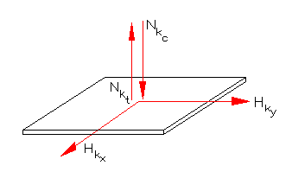
Chumbadores |  |  |  |  |  |  |  |  | MÁXIMO TRAÇÃO
Aço: ASTM A36 |  |  |  |  |  |  |  |  | Rx (t) | Ry (t) | Rz (t) | Mx (t·m) | My (t·m) | Mz (t·m)
 |  |  |  |  |  |  |  |  | -0.175 | -0.915 | -0.230 | -0.357 | -0.374 | 0.000
Perfis
Aço: ASTM A36

X = Sentido do vão |  | Y = Sentido do comprimento

 | MÁXIMO COMPRESSÃO
 | Rx (t) | Ry (t) | Rz (t) | Mx (t·m) | My (t·m) | Mz (t·m)
 | #REF! | #REF! | #REF! | 0.00 | 0.00 | 0.00

 | MÁXIMO TRAÇÃO
 | Rx (t) | Ry (t) | Rz (t) | Mx (t·m) | My (t·m) | Mz (t·m)
 | #REF! | #REF! | #REF! | 0.00 | 0.00 | 0.00

 |  |  | REAÇÕES DE COMPRESÃO SÃO POSITIVAS |  |  |  |  | ESFORÇO DE COMPRESSÃO NA BARRA SÃO NEGATIVOS

 |  |  | REAÇÕES DE TRAÇÃO SÃO NEGATIVAS |  |  |  |  | ESFORÇO DE TRAÇÃO NA BARRA SÃO POSITIVOS

